Reception
Reception
Home
Panier
Article
PAGE1
PAGE1

Nr.Article: |  | Quantite:
Nom: | 0 | Facture d'achat:

Date | Nr.Article | Nom | Quantite | Facture d'achat
2022-09-10 01:23:29 | 1 | Bar Braisé | 200 | 1
2022-09-10 01:28:55 | 2 | BHB | 200 | 2
2022-09-10 01:29:28 | 3 | Capitaine Braise | 200 | 3
2022-09-10 01:29:52 | 4 | Corn Tchap | 200 | 4
2022-09-10 01:30:09 | 5 | Eru Ecrevisses | 200 | 5

Employers
Employers
Home
PAGE1
PAGE1

Nr.Employer | Nom Complet | Email | Numero de Telephone | Date de Naissance | Genre | Adresse | Photo

Payement
Payement
Home
Suivi des Employers
Historique des Ventes
Facture

Date | Nr.Employer | Client | Type | Montant
2022-09-10 02:04:55 | 1 | 1 | Versement | 46,150 FCFA

Facture
Facture
Home
Suivi des Employers
Historique des Ventes
Payement

THE FOOD PALACE |  |  | Nr Client: |  | Total a payer:
 |  |  | Nom Complet:
Douala |  |  | Email: |  | Type de Payement:
Cameroun |  |  | Tel:
foodpalace@gmail.com |  |  | Date Naissance: |  | Montant:
657007435 |  |  | Genre:
 |  |  | Adresse:

Nr Employer: |  | Date: |  | Facture D'achat

Nr. Article | Article | Prix | Quantite | Montant HTVA

 |  |  | Total HTVA: | 0 FCFA

 |  |  | TVA 19,25%:
 |  |  | TTC:
 |  |  |  | 0 FCFA
 |  |  | Acompte:
 |  |  | Somme du:

Fidelisation
Fidélisation
Clients

Niveau | Condition | Reduction
1 | 1 | 5%
2 | 2 | 10%
3 | 3 | 15%
4 | 4 | 30%
5 | 5 | 50%

Suivi des Employers
Suivi des Employers
Home
Panier
Historique des Ventes
Facture
Payement
6

 | Nr.Employers | Nr.Client | Date | Total HTVA | Remise | Total TTC | Acompte | Versement | Reste | Status
 | 1 | 1 | 2022-09-07 04:41:25 | 43,000 FCFA | 4,300 FCFA | 46,150 FCFA | 0 FCFA | 46,150 FCFA | 0 FCFA | Close
 | 2 | 2 | 2022-09-07 04:45:06 | 50,000 FCFA | 7,500 FCFA | 50,681 FCFA | 0 FCFA | 0 FCFA | 50,681 FCFA | Alert
 | 3 | 3 | 2022-08-06 04:57:45 | 68,000 FCFA | 10,200 FCFA | 68,927 FCFA | 0 FCFA | 0 FCFA | 68,927 FCFA | Alert
 | 4 | 4 | 2022-08-02 04:59:57 | 82,000 FCFA | 12,300 FCFA | 83,117 FCFA | 0 FCFA | 0 FCFA | 83,117 FCFA | Alert
 | 5 | 2 | 2022-09-08 20:21:53 | 5,000 FCFA | 750 FCFA | 5,068 FCFA | 0 FCFA | 0 FCFA | 5,068 FCFA | Alert
 | 6 | 2 | 2022-09-10 01:42:44 | 5,000 FCFA | 750 FCFA | 5,068 FCFA | 0 FCFA | 0 FCFA | 5,068 FCFA | Alert
 |  |  |  | 0 FCFA |  |  | 0 FCFA | 0 FCFA

Historique des Ventes
Historique des Ventes
Home
Suivi des Employers
Panier
Facture
Payement

Date | Nr.Employer | Nr.Article | Article | Prix | Nombre | Nr.Client | Remise | Total
2022-09-07 04:41:25 | 1 | 3 | Capitaine Braise | 4,500 FCFA | 4 | 1 | 10% | 18,000 FCFA
2022-09-07 04:41:40 | 1 | 6 | Eru Posson Fume | 5,000 FCFA | 5 | 1 | 10% | 25,000 FCFA
2022-09-07 04:45:06 | 2 | 4 | Corn Tchap | 5,000 FCFA | 5 | 2 | 15% | 25,000 FCFA
2022-09-07 04:45:24 | 2 | 6 | Eru Posson Fume | 5,000 FCFA | 5 | 2 | 15% | 25,000 FCFA
2022-08-06 04:57:45 | 3 | 5 | Eru Ecrevisses | 6,000 FCFA | 8 | 3 | 15% | 48,000 FCFA
2022-08-06 04:58:30 | 3 | 13 | Mbongo | 2,500 FCFA | 8 | 3 | 15% | 20,000 FCFA
2022-08-02 04:59:57 | 4 | 14 | Ndolè Fruits de mer | 5,500 FCFA | 8 | 4 | 15% | 44,000 FCFA
2022-08-02 05:00:32 | 4 | 21 | Nnan-oils | 4,750 FCFA | 8 | 4 | 15% | 38,000 FCFA
2022-09-08 20:21:53 | 5 | 2 | BHB | 1,000 FCFA | 5 | 2 | 15% | 5,000 FCFA
2022-09-10 01:42:44 | 6 | 2 | BHB | 1,000 FCFA | 5 | 2 | 15% | 5,000 FCFA

Panier
Panier
Home
Historique des Ventes
Article
Suivi des Employers
Reception

Nr.Employers: | 1 |  | Info Client:

Nr.Client:
Remise: | 15% |  |  |  | Date | Nr.Employer | Nr.Article | Article | Prix | Nombre | Nr.Client | Remise | Total

Nr.Article: |  | Article: | 0 | Nombre:
Prix: | 0 FCFA | Stock: | 0

 |  |  |  | 0

Clients
CLIENTS
Home
Fidélisation

Nr.Client | Nom Complet | Adresse Email | Numero de Telephone | Date de Naissance | Genre | Adresse | Photo | Niv | Niv.Fidelite | 1 | 2 | 3 | 4 | 5 | InfoTexte
1 | WilfredTonye | wilfredtonye003@gmail.com | 657007435 | 30-jui-2003 | Male | Cite des Palmiers | C:\Users\pc\Documents\WilStore\WilDesign\Public\Siteweb\Application VBA\Images\19092022033324.jpg | 0 | 0 |  |  |  |  |  | WilfredTonye wilfredtonye003@gmail.com 657007435 30-jui-2003 Male Cite des Palmiers
2 |  |  |  |  |  |  |  | 0 | 0
3 |  |  |  |  |  |  |  | 0 | 0
4 |  |  |  |  |  |  |  | 0 | 0
5 |  |  |  |  |  |  |  | 0 | 0

Article
ARTICLE
Home
Reception
Panier

Nr.Article | Nom | Description | image | Prix | Stock
1 | Bar Braisé | Braise accompagnée de condiments et du piment |  | 4,000 FCFA | 200
2 | BHB | Beignets, Haricots verts et Boullie |  | 1,000 FCFA | 190
3 | Capitaine Braise | Braise accompagnée de condiments et du piment | 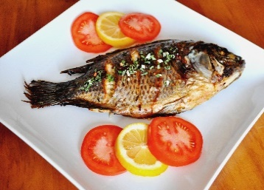 | 4,500 FCFA | 196
4 | Corn Tchap | Ragoût à base de mails et des haricots (rouges ou noir) |  | 5,000 FCFA | 195
5 | Eru Ecrevisses | Mélange de légume d'okok et d'une sorte d'épinards à petites feuilles |  | 6,000 FCFA | 192
6 | Eru Posson Fume | Mélange de légume d'okok et d'une sorte d'épinards à petites feuilles |  | 5,000 FCFA | -10
7 | Eru Tripes de bœuf | Mélange de légume d'okok et d'une sorte d'épinards à petites feuilles | 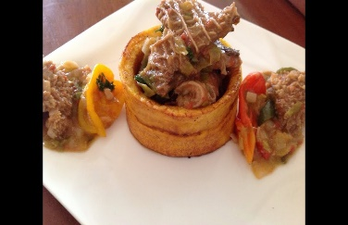 | 5,500 FCFA | 0
8 | Eru | Mélange de légume d'okok et d'une sorte d'épinards à petites feuilles |  | 1,000 FCFA | 0
9 | Koki | Préparation épicée à base de haricots et d'huile de palme cuite à la vapeur dans une feuille de bananier fermée | 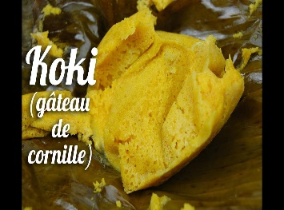 | 2,800 FCFA | 0
10 | kondre de Poisson frais | Ragoût de plantain et poisson frais | 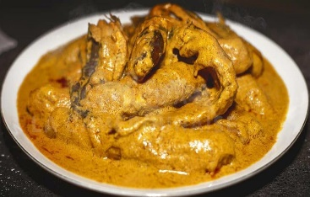 | 4,500 FCFA | 0
11 | Kondre Porc | 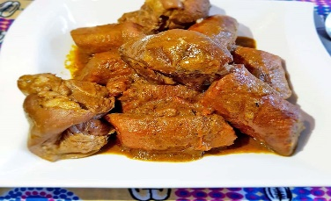 Ragoût de plantain et porc |  | 4,000 FCFA | 0
12 | Maquereau braisé | Braise accompagnée de condiments et du piment |  | 1,500 FCFA | 0
13 | Mbongo | Repas savoureux avec une composition assez spéciale d'épices locales comme le Hormi et le piment |  | 2,500 FCFA | -8
14 | Ndolè Fruits de mer | Plat à base d'une plante légumière dont les feuilles vertes très amères sont consommées avec de la viande, du poisson ou du gibier ou fruits de mer | 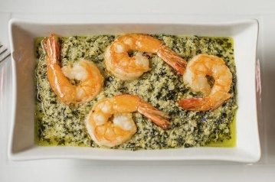 | 5,500 FCFA | -8
15 | Ndolè Poisson fumé | Plat à base d'une plante légumière dont les feuilles vertes très amères sont consommées avec de la viande, du poisson ou du gibier ou fruits de mer | 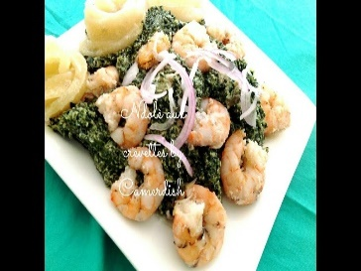 | 4,500 FCFA | 0
16 | Ndolè Viande de bœuf | Plat à base d'une plante légumière dont les feuilles vertes très amères sont consommées avec de la viande, du poisson ou du gibier ou fruits de mer | 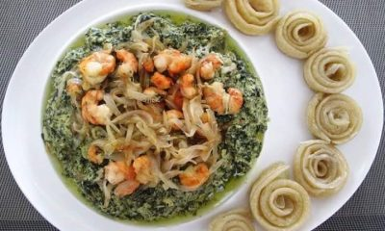 | 3,500 FCFA | 0
17 | Nfiang Owondo Poisson | Ragoût de poisson dans une sauce à l'arachide | 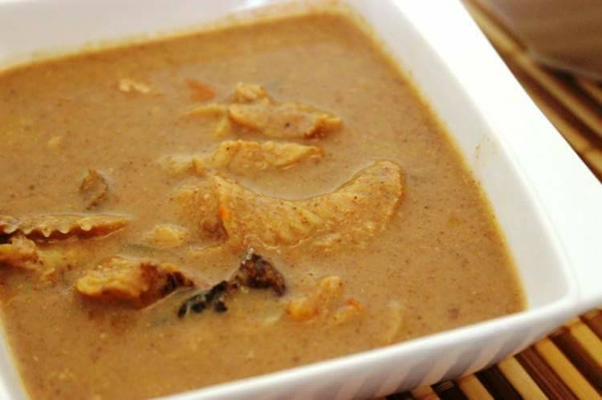 | 1,000 FCFA | 0
18 | Nfiang Owondo Viande | Ragoût de viande dans une sauce à l'arachide | 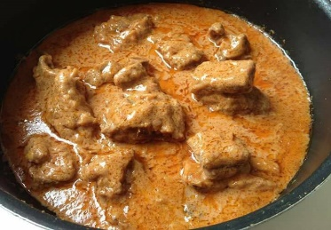 | 1,200 FCFA | 0
19 | Nkui | Sauce bamiléké gluante, de couleur marron ou noire | 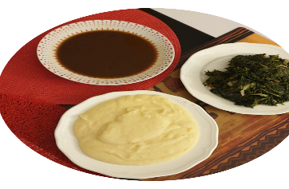 | 5,000 FCFA | 0
20 | Nnam-owondo | Plat à base d'arachides cuisinées empaquetées dans des feuilles de bananier pour une cuisson en papillote |  | 3,750 FCFA | 0
21 | Nnan-oils | Plat à base d'arachides cuisinées empaquetées dans des feuilles de bananier pour une cuisson en papillote |  | 4,750 FCFA | -8
22 | Okok | Mets à base de feuilles de gnenum africanum découpées très finement, de poudre d'arachides grillées et de jus de noix de palme |  | 5,000 FCFA | 0
23 | Poulet-DG | Poulet frit avec des bananes plantins découpées en rondelles et frites, carrote, haricot vert, poivrons et épices |  | 10,000 FCFA | 0
24 | Ragout de Boeuf Aux Gombos | Viande de bœuf, sauce Gombo | 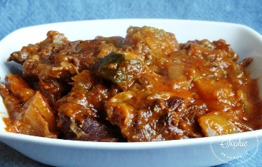 | 3,000 FCFA | 0
25 | sole braise | Braise accompagnée de condiments et du piment |  | 2,500 FCFA | 0
26 | Soya | Plat de petites brochettes de bœuf braisé |  | 2,000 FCFA | 0
27 | Taro Sauce Jaune | Plat composé de Taro, Sauce jaune à base d'huile de palme, champignons, viande et d'un mélange d'épices |  | 3,000 FCFA | 0
28 | Tilapia braise | Braise accompagnée de condiments et du piment | 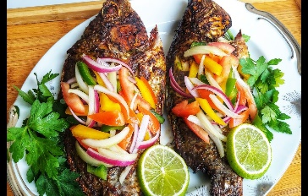 | 3,500 FCFA | 0
29 | Cocktail de fruits |  |  | 2,500 FCFA | 0
30 | jus de cassimango |  |  | 1,000 FCFA | 0
31 | jus de corossol |  |  | 1,500 FCFA | 0
32 | jus de foléré |  |  | 1,000 FCFA | 0
33 | jus de goyave |  | 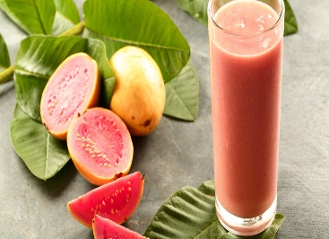 | 1,000 FCFA | 0
34 | jus de mangue |  | 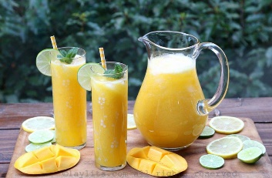 | 1,000 FCFA | 0
35 | Jus d'Ananas |  | 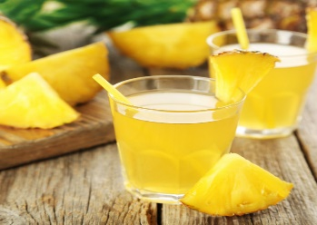 | 1,000 FCFA | 0
36 | limonade-gin-gingembre |  |  | 1,500 FCFA | 0
0 |  |  |  |  | 0

Home
EMPLOYERS
ARTICLES
CLIENTS

Historique des Ventes
Panier
Config.Fidelisation

Payement
Reception

Suivi des Employers

Facture

layout
TITRE DE PAGE
Home
PAGE1
PAGE1

